1
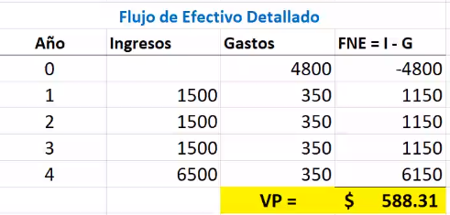
5,000
i =20%
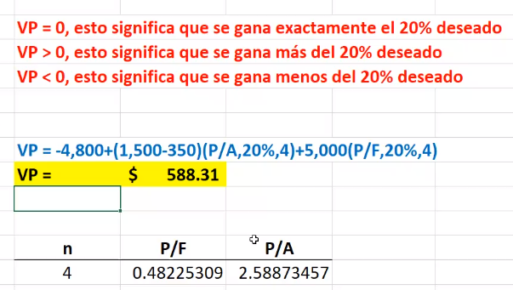

1,500

0 | 1 | 2 | 3 | 4 | años

4,800
350

2

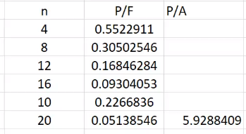

3
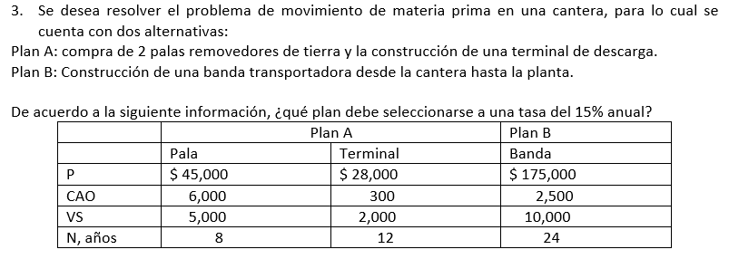
 |  | P = inversion inicial en el año 0
 |  | CAO = costo anual operativo
 |  | VS = Valor del salvamento
 |  | N = Plazo(vida util)

 |  | MCM = | 24 | años

 |  | Se uso - para salidas y + para entradas

Plan A
VP de las palas = | 2*(45,000(1+p/f,15%,8)+(p/f,15%,16)+6000(p/a,15%,24)-5000((p/f,15%,8)+(p/f,15%,16)+(p/f,15%,24)) |  |  |  | 201557.23804
vp de la terminal = | 28,000(1+(pf/,15%,12))+300(p/a,15%,24)-2000((p/f,15%,12)+(p/f,15%,24))

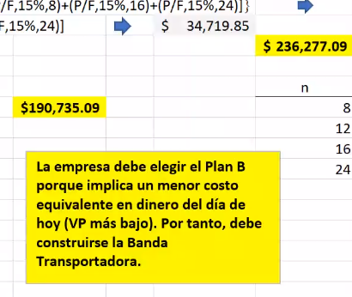
 |  |  |  |  |  | n | P/F | P/A
Plan B |  |  |  |  |  | 8 | 0.32690 | 4.4873
vp de la banda = 175000+2500(p/a,15%,24)-10000(p/f,15%,24) |  |  |  |  |  | 12 | 0.18691 | 5.4206
 |  |  |  |  |  | 16 | 0.10686 | 5.9542
 |  |  |  |  |  | 24 | 0.03493 | 6.4338

